상품제안서
주문제작 아크릴캐릭터 열쇠고리 | 상품코드: S25783

 |  |  |  |  |  |  | 02-713-8555 | www.synergygift.co.kr
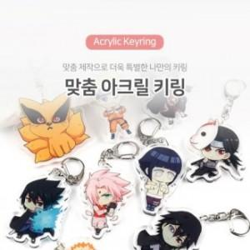

【상세/제작정보】 | <p>* 디자인의 난이도나 색상에 따라 추가 금액 발생할 수 있습니다.&nbsp;</p><p>* 기본 사이즈 5cm내외</p>

【인쇄/포장옵션】 | 풀칼라 / OPP(비닐)

【공급단가】 | 수량 | 500~ | 1,000~ | 3,000~ | 5,000~ | 10,000~
*VAT별도 | 2D단면 | 1,680원 | 1,620원 | 1,560원 | 1,500원 | 1,440원
 | 2D양면 | 1,960원 | 1,890원 | 1,820원 | 1,750원 | 1,680원

【상품 URL】 | https://www.synergygift.co.kr:443/src/goods_detail.php?gdno=25783

